Sheet1
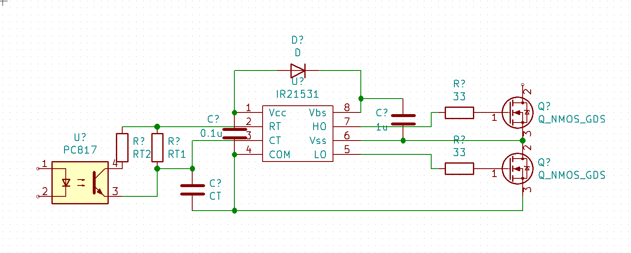
LLC Converter
Vimax[V] | 140 |  | Ns' | 2.0081562037 | |Vout'|/|Vin'| | 1.1510416667
Vimin[V] | 128 |  | Ns | 3 | F(=f/fr) | 0.68
Vo[V] | 12 |  | n | 5.3846153846 | RL'(=8/pi^2*(Np/Ns)^2*Vo/Io) | 39.04242943
Io[A] | 8 |  | Np' | 16.153846154 | Q(=√(Lr/Cr)/RL') | 0.19533954309
Vf[V] | 1 |  | Np | 17 | S(=Lm/Lr) | 10.195811413
fmin[kHz] | 68 |  | Lr[uH] | 12.138
fr[kHz] (=fmax) | 100 |  | Cr[uF] | 0.20868591128
D | 0.5 |  | Lm1[uH] | 123.75675893
 |  |  | Lm2[uH] | 3.8540167141 | Center Pole GAP[mm] | 0.34611751323
緑色のセルに値を入力してください。
 |  |  |  |  |  |  | IR21531 |  |  |  | 2SK3115 |  | Vgsth[V] | 3 | I'pri | 1.1887026609
PQ26/20(PC44) |  | トランスの種類によって以下のパラメータを変更する必要があります。 |  |  |  |  | RT1 | 10k | fmin | 68k | Ciss[pF] | 1100 | Qg[nC] | 26 | Chb[pF] | 1520
AL vs Center Pole GAP
Ae[mm^2] | 119 |  |  |  |  |  | RT2 | 14k7 | fr | 100k | Coss[pF] | 200 | Qgd[nC] | 6 | Tch[ns] | 179.01869576
B[T] | 0.2 |  |  |  |  |  | CT | 1000pF | Tdt[ns] | 600 | Crss[pF] | 20 | Qgs[nC] | 10 | t1[ns] | 370.98130424
ALleak[nH/N^2] | 42 |  |  |  |  |  |  |  |  |  |  |  |  |  | Rg[ohm] | 277.28397387
 |  |  |  |  |  |  |  |  |  |  |  |  |  | ゲート抵抗の値によってソフトスイッチングを実現します。
NI vs AL
 |  |  |  |  |  |  |  |  |  |  |  |  |  | IR21531のデッドタイム固定のためゲート抵抗で調節します。
AL vs GAP
0.1 | 1200
2 | 100

 | AL_Lm | NI
0.1 | 428.22407934 | 30.694444444
2 | 428.22407934

NI vs AL
1.00E+02 | 4.00E+02
1.00E+03 | 40 |  | Efficiency[%] | 90 | Primary Current[A] | 1.8055555556

 |  |  |  |  |  |  |  |  | 直流重畳特性です。オレンジ色の点が青い線を上回らないように設計しましょう。

